Sheet3
Count of phoneticLast | Column Labels
Row Labels | ा | Grand Total
masculine | 1 | 1
Grand Total | 1 | 1

i

Sheet5
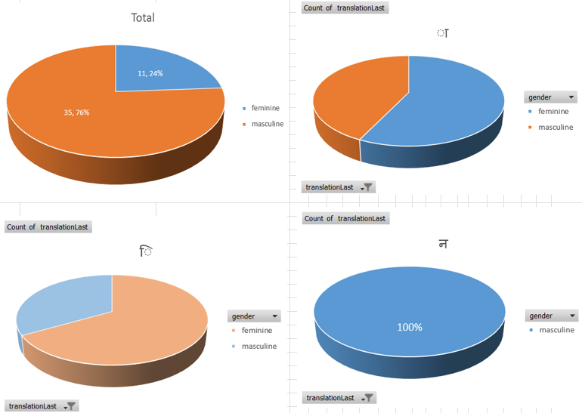
 | Column Labels
 | Count of gender |  |  |  | Count of phoneticLast |  |  |  | Total Count of gender | Total Count of phoneticLast
Row Labels | ː | ə | i | ा | ː | ə | i | ा
feminine | 7 | 2 | 2 |  | 7 | 2 | 2 |  | 11 | 11
masculine | 3 | 30 | 1 | 1 | 3 | 30 | 1 | 1 | 35 | 35
Grand Total | 10 | 32 | 3 | 1 | 10 | 32 | 3 | 1 | 46 | 46

 | Count of gender - ː | Count of gender - ə | Count of gender - i | Count of gender - ा | Count of phoneticLast - ː | Count of phoneticLast - ə | Count of phoneticLast - i | Count of phoneticLast - ा
feminine | 7 | 2 | 2 |  | 7 | 2 | 2
masculine | 3 | 30 | 1 | 1 | 3 | 30 | 1 | 1

Sheet2
Count of translationLast | Column Labels
Row Labels | t | Grand Total
masculine | 7 | 7
Grand Total | 7 | 7

Suggestion1
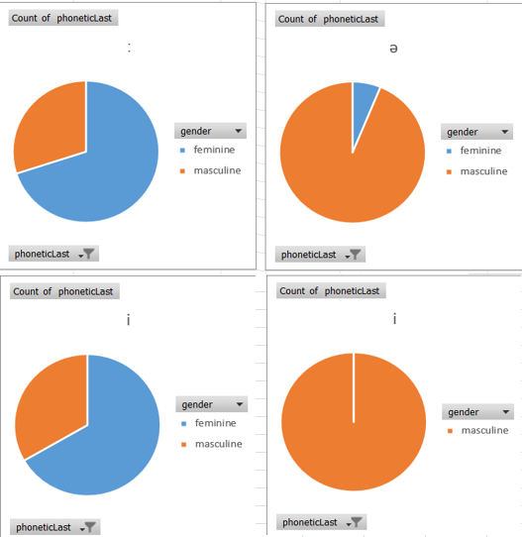
Average of phoneticLength |  | gender
phoneticLast | phoneticLast2 | masculine | feminine | Grand Total
ː | iː | 6 | 10 | 9
 | ɑː | 8.5 | 7.5 | 7.8333333333
ː Total |  | 7.6666666667 | 8.5714285714 | 8.3
ə | lə | 13 |  | 13
 | ʈə | 11 |  | 11
 | ɳə | 10 |  | 10
 | jə | 10 |  | 10
 | rə | 9.6666666667 | 9 | 9.5714285714
 | nə | 9.5714285714 |  | 9.5714285714
 | ̪ə | 9.3333333333 | 10 | 9.5
 | sə | 7.5 |  | 7.5
 | ɕə | 7 |  | 7
 | ɟə | 7 |  | 7
 | gə | 6.5 |  | 6.5
 | ʂə | 5 |  | 5
ə Total |  | 9.1333333333 | 9.5 | 9.15625
i | ̪i | 7 | 7.5 | 7.3333333333
i Total |  | 7 | 7.5 | 7.3333333333
ा | ़ा | 10 |  | 10
ा Total |  | 10 |  | 10
Grand Total |  | 8.9714285714 | 8.5454545455 | 8.8695652174

